Course Overview
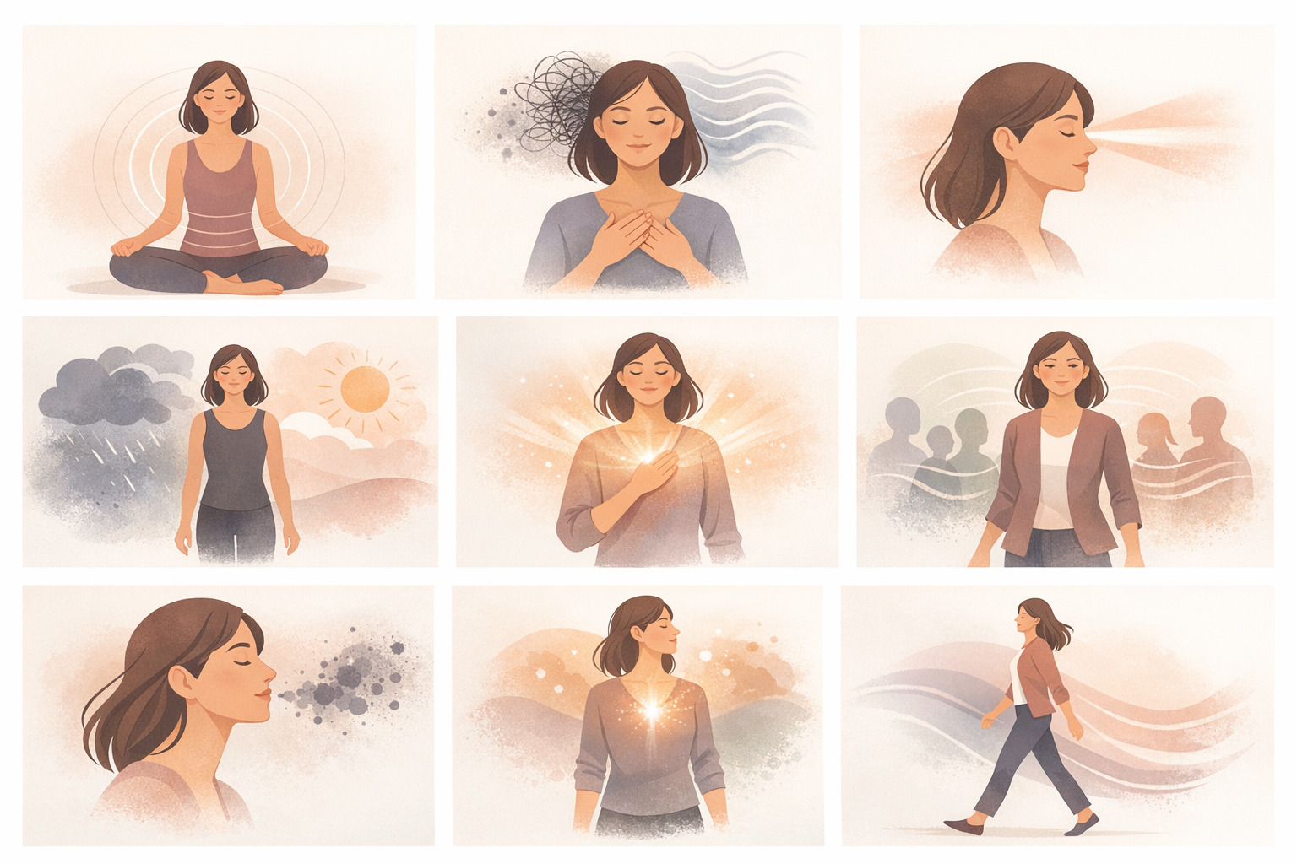
Course Title | Day | Target Audience | Estimated Duration (minutes) | Learning Goal (1 sentence) | Category
Dechové cvičení pro soustředění a rovnováhu | 7 | ženy – účastnice kurzu | x | Využij sílu svého dechu ke zklidnění mysli, zostření soustředění a nabití těla energií. Prostřednictvím vedených dechových technik se naučíš zvládat stres, posilovat jasnost a vést s větší přítomností a emoční stabilitou.

AVITEUM_image 1_Day 7_Breathwork.png

